상품제안서
애니원 119 스프레이형 소화기 505g | 상품코드: S40464

 |  |  |  |  |  |  | 02-713-8555 | www.synergygift.co.kr
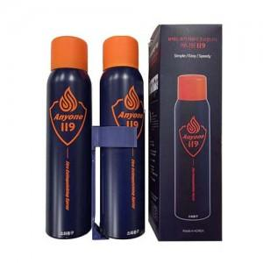

【상세/제작정보】

【인쇄/포장옵션】 | 레이저, DTF필름전사 / 포장지포장

【공급단가】 | 수량 | 40~ | 100~ | 500~ | 1,000~ | 2,000~
*VAT별도 | 단가 | 14,820원 | 14,020원 | 13,330원 | 12,990원 | 12,760원

【상품 URL】 | https://www.synergygift.co.kr:443/src/goods_detail.php?gdno=40464

